Spring Core
1 | IOC là gì

 |  | IOC là 1 nguyên lý thiết kế phần mềm, các thành phần bị đảo ngược điều khiển
 |  | Ví dụ Class A muốn sử dụng class B,
 |  | Class A nhận được dependency B thông qua cơ chế tiêm sự phụ thuộc

2 | Dependency Injection (DI) là gì

 |  | Dependency Injection implement IOC

 |  | Là một design pattern giúp làm giảm sự phụ thuộc giữa các thành phần với nhau, từ đó giúp project dễ dàng phát triển, bảo trì hơn
 |  | Ví dụ trong class PaymentSvc ta cần sử dụng phương thưc thanh toán của Paypal,
 |  | Khi đó trong constructor của PaymentSvc thì ta cần khởi tạo PayPal object
 |  | PaymentSvc bị phụ thuộc vào Paypal
 |  | Khi đó muốn thay đổi phương thức thanh toán khác như CreditCard, Thì ta lại phải cập nhật contructor của PaymentSvc

 |  | DI giải quyết được vấn đề trên bằng cách tiêm sự phụ thuộc của CreditCard vào trong PaymentService thông qua anotation @Autowired hoặc Inject

3 | Constructor injection vs setter injection

 |  | Constructor Injection |  |  |  |  | Setter Injection

 |  | Không thể thay đổi dependencies sau khi obj đc tạo |  |  |  |  | Có thể update dependencies sau khi object được khởi tạo

 |  | Muốn đảm bảo class chỉ được khởi tạo khi inject tất cả dependencies trong constructor

 |  | 3.1 | Có thể xảy ra việc vòng lặp inject
 |  |  | A phụ thuộc vào B
 |  |  | B phụ thuộc vào A

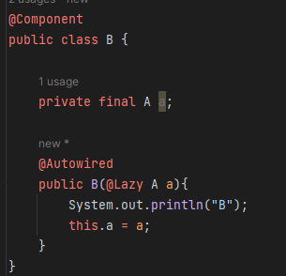
 |  |  | Cách fix 1 : Dùng setter Injection |  |  |  | Cách fix 2 : Dùng field Injection cùng''@Lazy | Cách fix 3: Dùng postConstruct
 |  |  |  |  |  |  | ở một trong hai constructor
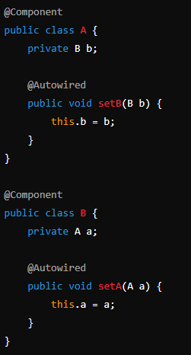
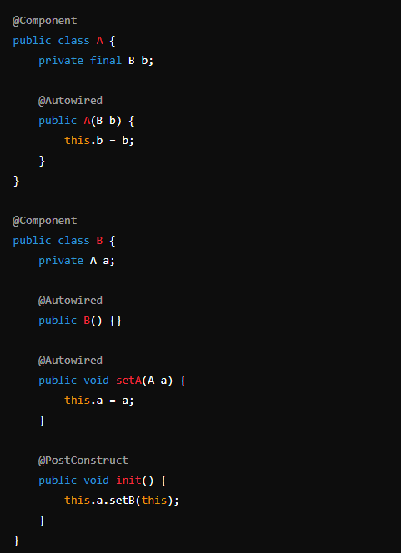

4 | BeanFactory vs Application Context

 |  | Application Context kế thừa BeanFactory

 |  | BeanFactory chỉ khởi tạo bean khi gọi hàm getBean()
 |  | Và chỉ hỗ trợ 2 bean scope là singleton và prototype

 |  | Application context khởi tạo tất cả bean khi chương trình start, và hỗ trợ tất cả các scope của bean

5 | Điều gì xảy ra khi inject một bean prototye vào một bean singleton

6 | Giải thích Spring MVC

 |  | Đầu tiên request sẽ đi qua DispatcherServlet
 |  | DispatcherServlet sẽ gọi tới HandlerMapping để xác định là gọi tới Controller nào
 |  | Controller sẽ phân loại request thông qua RequestMapping để xác điịnh gọi tới method nào
 |  | Method được thực thi và Controller sẽ trả về ModelAndView cho DispatcherServlet
 |  | DispatcherServlet truyền ModelAndView về cho ViewResolver
 |  | ViewResolrver lại trả về Model cho DispatcherServlet
 |  | DispatcherServlet nhận Model và trả về View cho ng dùng

 |  |  | c | Filter: - Filter là một phần của webserver chứ không phải framework Spring.có thể sử dụng các filter để thao tác và thậm chí chặn các request đến bất kỳ servlet nào. Ngược lại, chúng ta cũng có thể chặn response đến client - Cách sử dụng: implement Filter và override hàm doFilter Interceptor: - HandlerInterceptors là một phần của khung Spring MVC và nằm giữa DispatcherServlet và Controllers . Chúng ta có thể chặn các yêu cầu trước khi chúng đến được các Controllers và trước và sau khi view được rendered - Sử dụng: implement HandlerInterceptor, và có 3 hàm, preHandle(), postHandle(), onCompletion()

7 | Annotation @Transactional

 |  | Annotation Transactional trong Spring apply lên method hoặc class

 |  | Khi có một controller gọi đến method mà được gán annotation Transactional thì nó sẽ tạo một bean Proxy bao quanh hàm được gọi
 |  | Bean Proxy này sẽ thực hiện mở/ đóng transaction, commit nếu hàm đó truy vấn vào DB thành công, rollback nếu thất bại,

 |  | Giá trị mặc định là rollback cho RuntimeException và Error

 |  | Proxy này được quản lý bởi SpringAOP

 |  | Propagation config:

 |  |  |  |  | class AService | class BService
 |  |  | main() { |  | @Transactional | @Transactional
 |  |  | a() |  | a() { | b() {
 |  |  | } |  | b();
 |  |  |  |  | } | }

 |  |  | DEFAULT | b() thấy a() đã tạo transaction, thì sẽ dùng transaction được tạo ở method a()
 |  |  |  | Nếu a() ko khai báo '@Transactional, thì b() sẽ tạo trans mới
 |  |  |  | Lưu ý là nếu b() là ở lớp Repository, thì ko bắt buộc '@Transactional

8 | Hệ thống cấp bậc của Spring Data JPA, Dùng loại nào trong Project ?

 |  | interface Repository <T, ID>

 |  | interface CrudReopsitory <T, ID>
 |  |  | create()
 |  |  | update()
 |  |  | save()
 |  |  | delete()

 |  | interface PagingAndSortingRepository
 |  |  | paging and sort

 |  | interface JPARespository
 |  |  | get()
 |  |  | find()
 |  |  | saveAll()
 |  |  | save()
 |  | -->> Chốt: Tùy ý extend Repository nào để phù hợp
9 | Khác nhau '@Component và '@Bean

 |  | Component đặt trên class, và do Spring quản lý
 |  | Component còn có các anotation cụ thể như Repository, Controller, Service

 |  | Bean đặt trên method và do dev tự định nghĩa

